BLOOM
<< Instructie
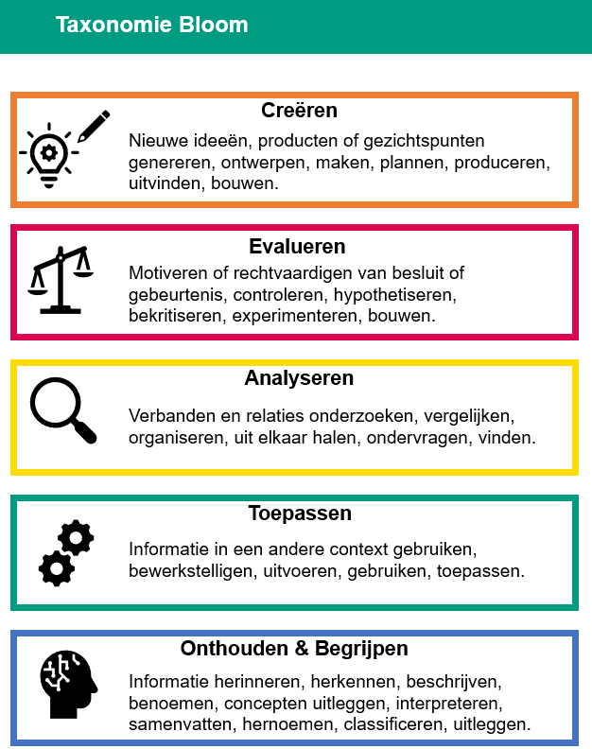
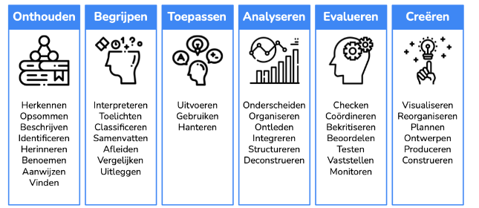

 | Werkwoorden gekoppeld aan de niveaus van Bloom (Vernieuwenderwijs.nl)

SHUFFLE
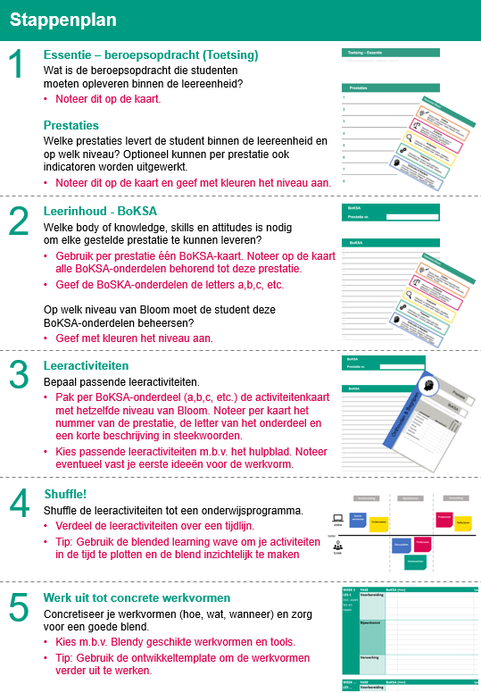
<< Instructie
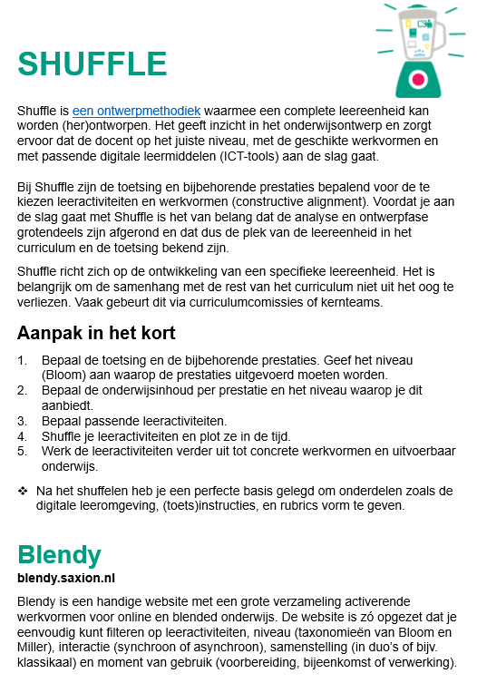

 | Download hier de benodigde materialen om te shufflen en aanvullende instructies.

P 1
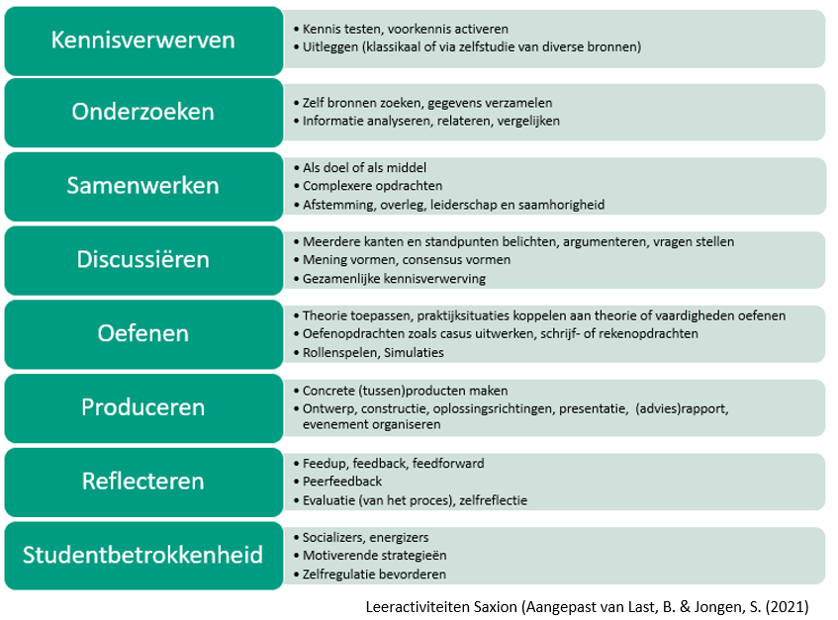
<< Instructie |  | ! Maak gebruik van de lijst met leeractiviteiten onderaan deze pagina.
STAP 2 |  |  |  | STAP 3

BoKSA
Prestatie 1 |  | Je bent op de hoogte van verschillende mogelijkheden die een onderwijsmodule interactiever kunnen maken en kunt dit koppelen aan binnen de instelling beschikbare ICT tools. | Bloom | Leeractiviteiten per BoKSA-onderdeel | Eerste idee voor werkvorm | Fase | Duur (min) | Week.Les
1a | Kennis van het thema blended learning |  | Onthouden en Begrijpen | Kennisverwerven | Kennisclip blended learning | Voorbereiding | 10
 |  |  |  | Onderzoeken | voorbeelden van BL verzamelen | Voorbereiding | 45
 |  |  |  | Kennisverwerven | Aanvullende uitleg BL, delen verzamelde voorbeelden | Bijeenkomst | 60

1b | Kennnis van het thema peerfeedback |  | Onthouden en Begrijpen

1c | Kennis over binnen de instelling beschikbare ICT tools en toepassingsmogelijkheden. |  | Onthouden en Begrijpen

1d | Kennis van het thema formatief handelen |  | Onthouden en Begrijpen

1e | ICT tools koppelen aan concepten als peerfeedback, formatieve toetsing, …. |  | Toepassen

1f

1g

1h

1i

WAVE
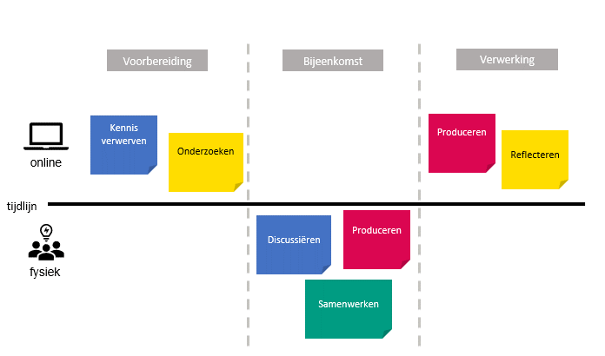
<< Instructie
STAP 4

Blended Learning Wave​ Maak bij stap 4 een blended learning wave om je leeractiviteiten te plotten in de tijd en om de blend visueel te maken. Op de plek van de post-its plaats je de ingevulde activiteitenkaarten. Indien je geen gebruik hebt gemaakt van de fysieke activiteitenkaarten kun je ook zelf een blended learning wave maken (bijv. in MS Whiteboard, of op papier) en daar de leeractiviteiten plotten die je bij de BoKSA-onderdelen hebt genoteerd. Je kunt er ook voor te kiezen deze tussenstap over te slaan en direct aan de slag te gaan met stap 5.

